Estadísticas
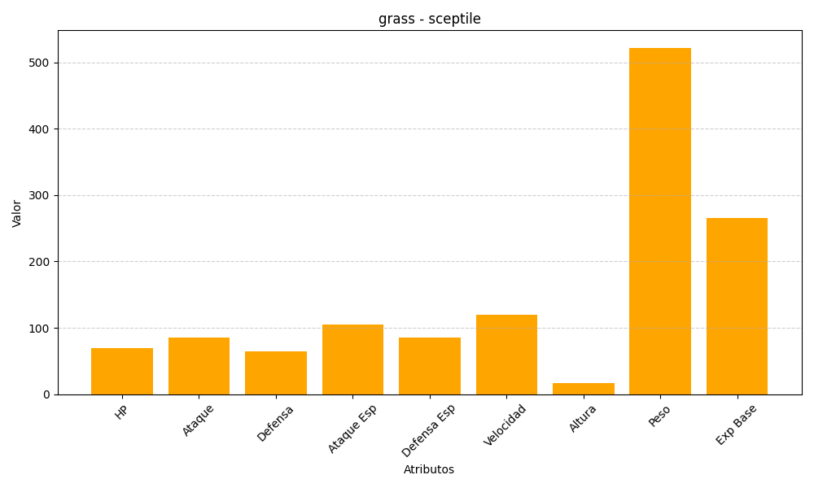
ID | Nombre | Tipo | HP | Ataque | Defensa | Ataque Especial | Defensa Especial | Velocidad | Altura | Peso | Experiencia Base
254 | sceptile | grass | 70 | 85 | 65 | 105 | 85 | 120 | 17 | 522 | 265

